상품제안서
엔터빅 LCD 온습도 탁상용 시계 D-C90 | 상품코드: F25141

 |  |  |  |  |  |  | 02-412-0044 | www.easy1.co.kr
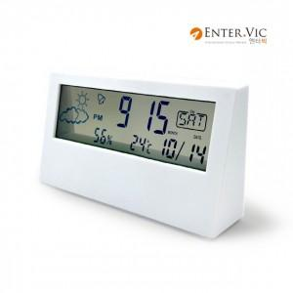

【상세/제작정보】 | 엔터빅 LCD 온습도 탁상용 시계 D-C90

【인쇄/포장옵션】 | 레이저, 풀칼라 / 포장지포장

【공급단가】 | 수량 | 100~ | 300~ | 500~ | 1,000~ | 3,000~
*VAT별도 | 단가 | 4,950원 | 4,870원 | 4,750원 | 4,630원 | 4,550원

【상품 URL】 | http://www.easy1.co.kr/src/goods_detail.php?gdno=25141

